상품제안서
15W 고속 Z와이드 차량용 무선 고속 FOD 충전기 (C-TYPE) | 상품코드: F32195

 |  |  |  |  |  |  | 02-412-0044 | www.easy1.co.kr
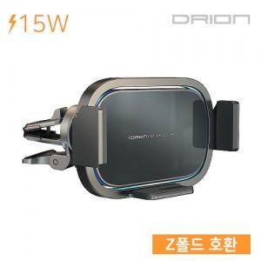

【상세/제작정보】

【인쇄/포장옵션】 | 레이저, 풀칼라 / 포장지포장

【공급단가】 | 수량 | 50~ | 100~ | 500~ | 1,000~ | 2,000~
*VAT별도 | 단가 | 13,060원 | 12,850원 | 12,540원 | 12,230원 | 12,020원

【상품 URL】 | http://www.easy1.co.kr/src/goods_detail.php?gdno=32195

